参考样式
中山大学附属第一医院管腔器械清洗刷、洗漱置物架、毛巾被等物资采购项目参考样式
序号 | 产品名称 | 规格/型号 | 参考样式
1 | 玻璃镜 | 35*50CM，挂墙包安装
2 | 特大号长尾夹 | 黑色，75mm | 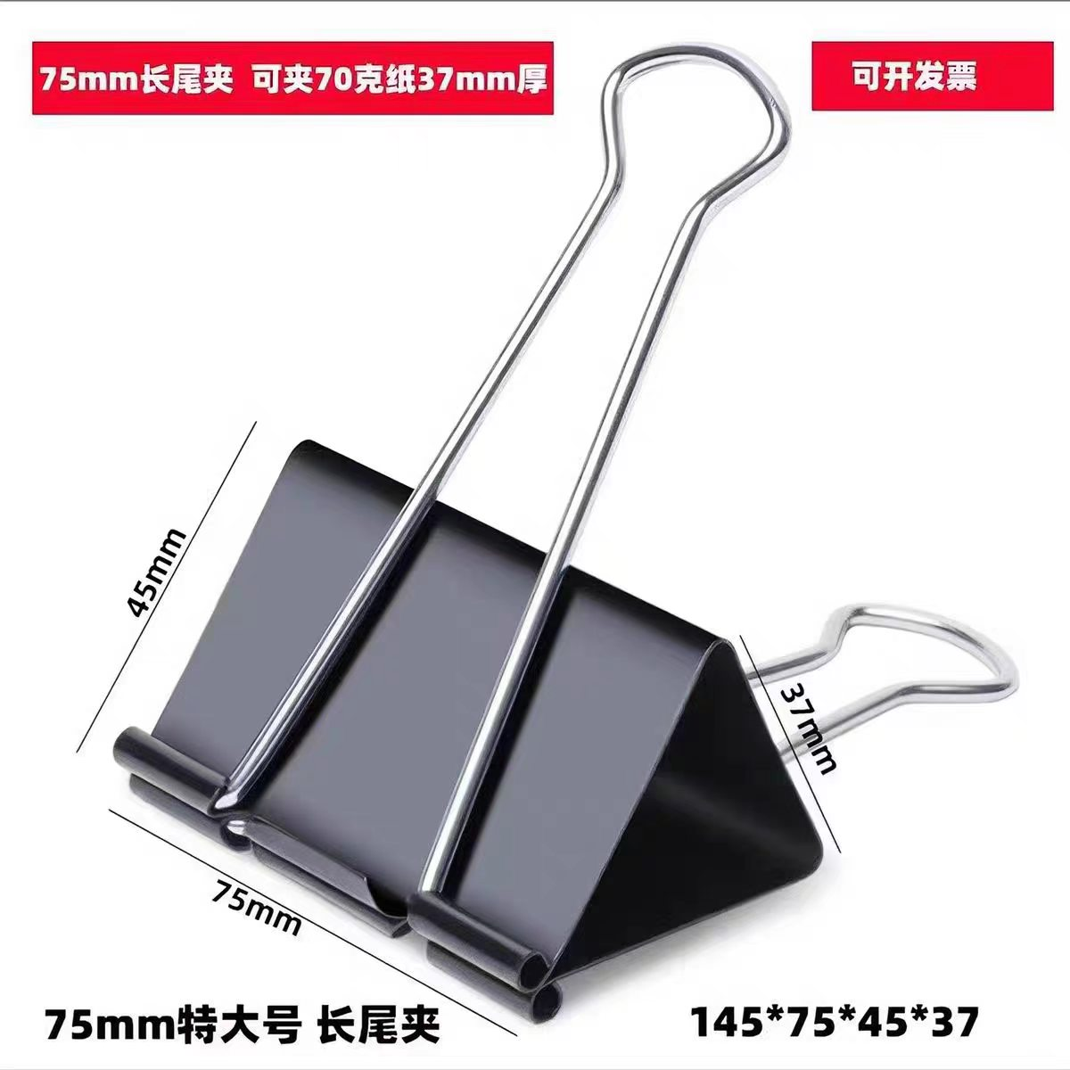
3 | 不锈钢挂钩 | 10位 | 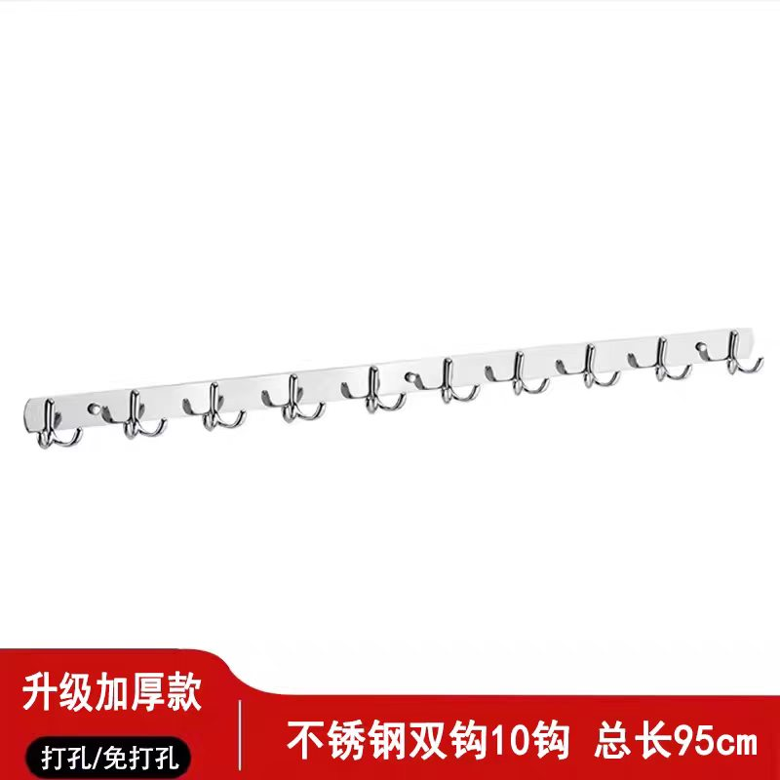
4 | 毛巾被 | 纯棉，2.2*1.8M | 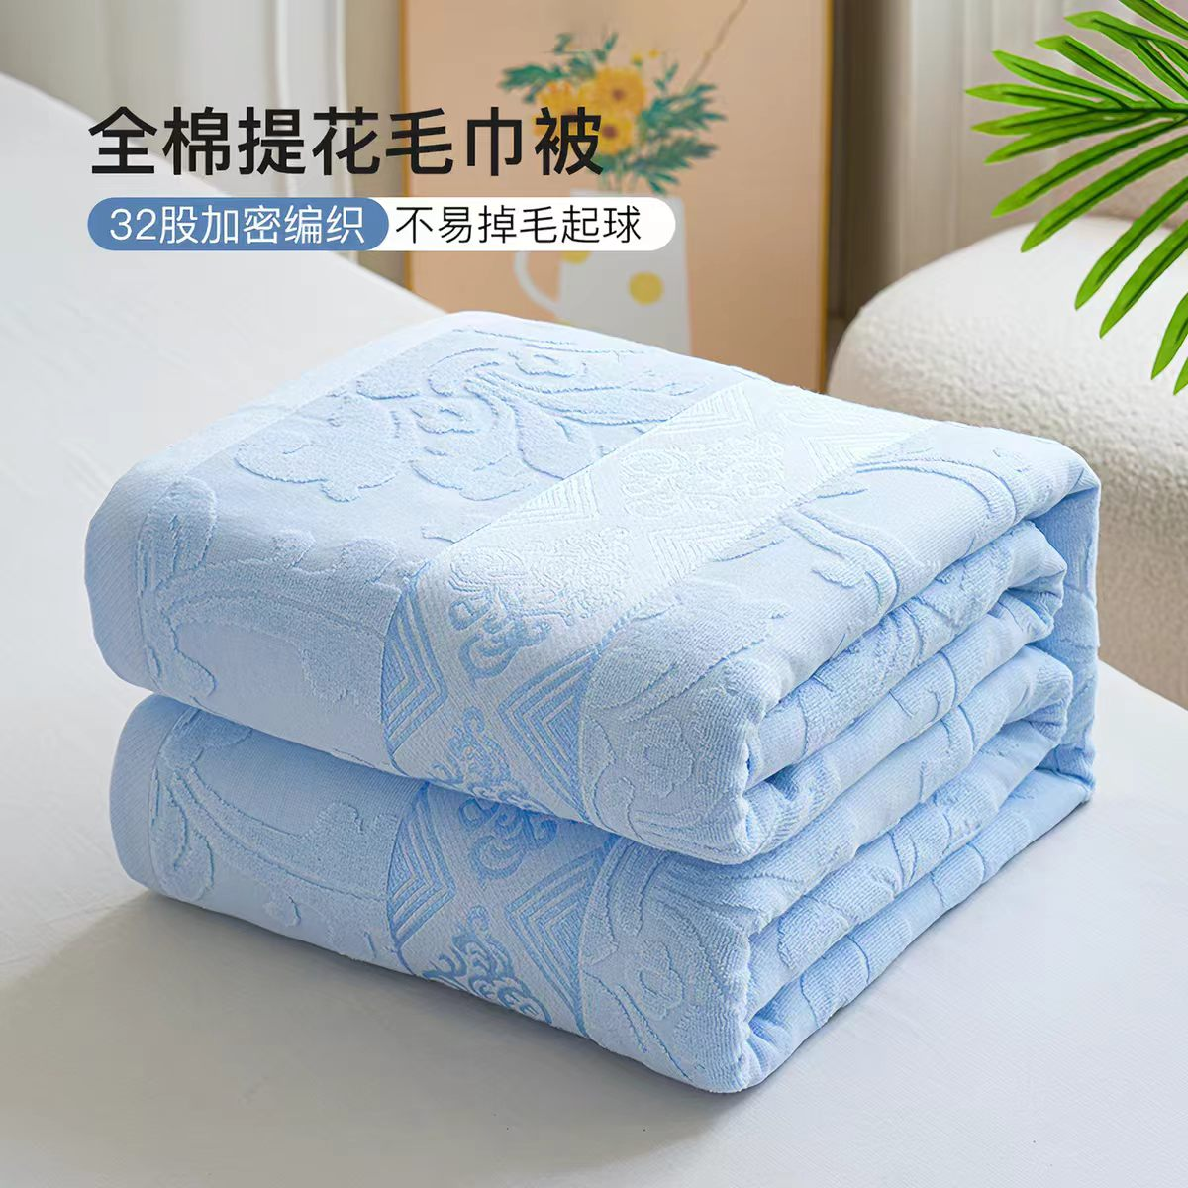
5 | 管腔器械清洗刷 | 毛刷直径9-10mm,不锈钢手柄直径1.5mm,总长320mm，5#
6 | 管腔器械清洗刷 | 毛刷直径约2mm、不锈钢手柄1mm，总长320mm，12# | 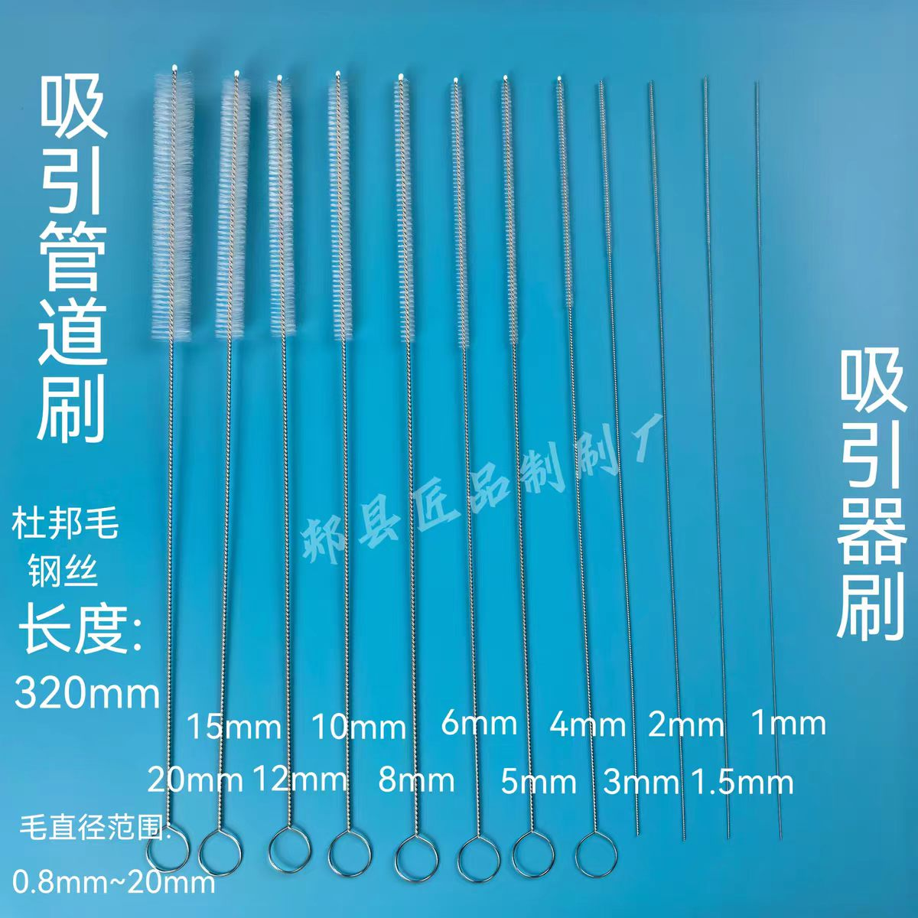
7 | 放大镜 | 110MM直径 | 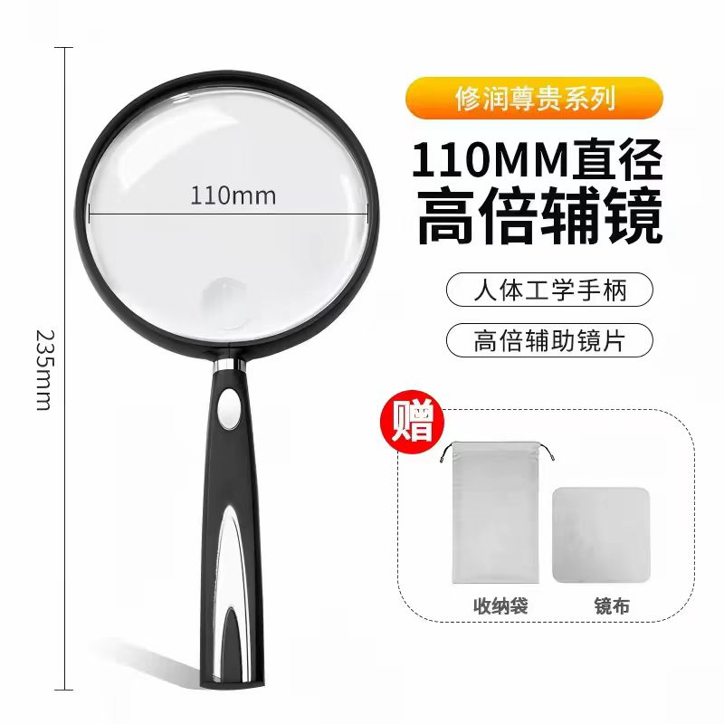
8 | 洗漱台置物架 | 35*10cm | 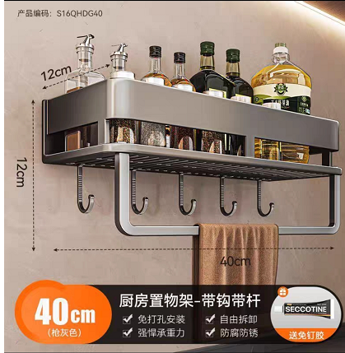
9 | 香水补充剂 | 500ML每瓶，栀子花和乌木玫瑰各5瓶 | 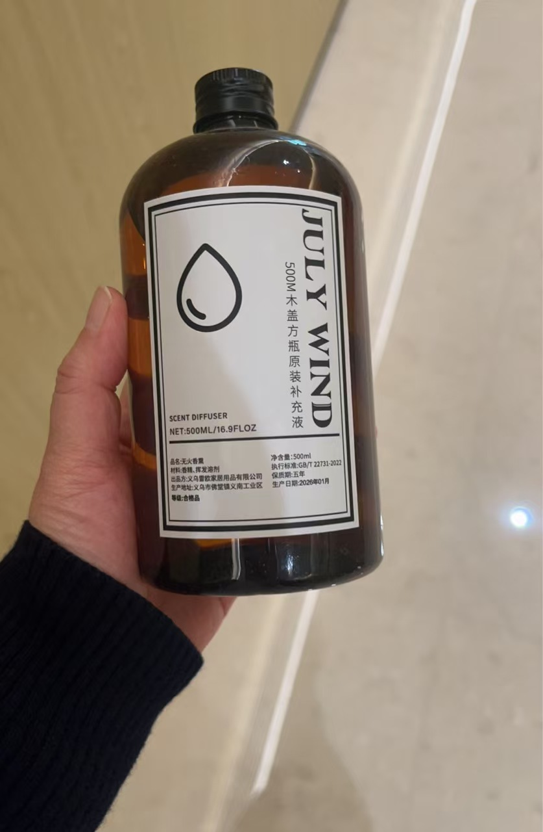
10 | 除霉剂 | 400ML | 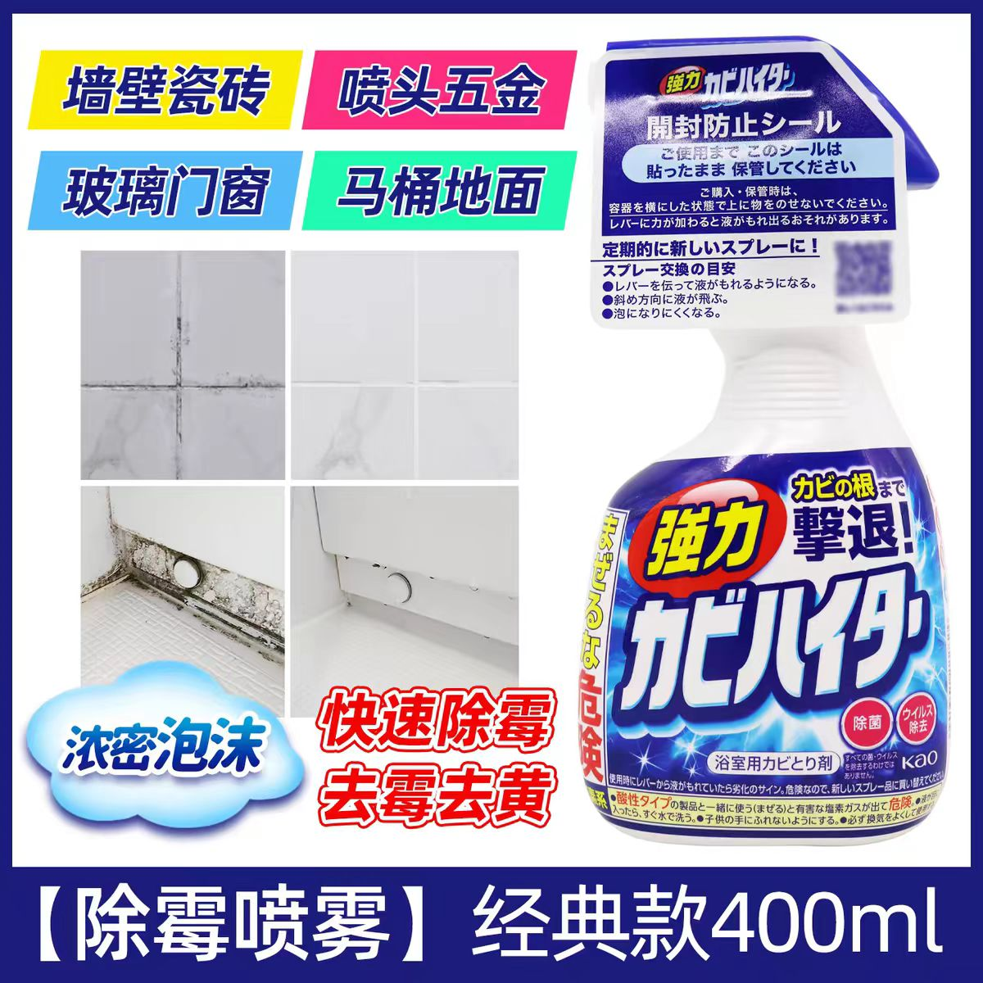
11 | 2026全国护士执业资格考试指导 | 人民卫生出版社 | 